申込書
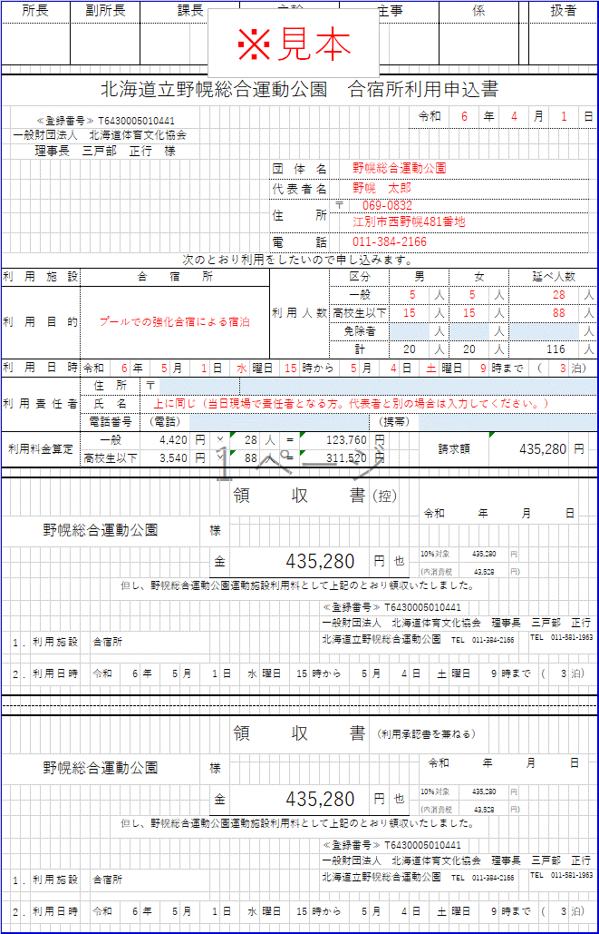
所 長 |  |  |  | 副所長 |  |  |  | 課長・主幹 |  |  |  |  |  |  | 主査・係長 |  |  |  |  |  |  |  |  | 主任・主事 |  |  |  |  |  |  |  | 係 |  |  |  |  |  | 扱者 |  |  |  | この申込書は、スポーツ支援事業用（合宿所のみ利用／スポーツ団体に限る）です。 | 青く塗りつぶされたセルのみ入力してください | 利用目的は、関係する大会名練習会名を入力してください | 利用人数の延べ人数は、各日宿泊者数の合計を入力してください

北海道立野幌総合運動公園 合宿所利用申込書（支援事業用）
 | ≪登録番号≫ T6430005010441 |  |  |  |  |  |  |  |  |  |  |  |  |  |  |  |  |  |  |  |  |  |  |  |  |  |  |  | 令和 |  |  |  |  | 年 |  |  |  | 月 |  |  | 日
 | 一般財団法人 北海道体育文化協会
 | 理事長 三戸部 正行 様
 |  |  |  |  |  |  |  |  |  |  |  |  |  |  |  |  |  | 団体名
 |  |  |  |  |  |  |  |  |  |  |  |  |  |  |  |  |  | 代表者名
 |  |  |  |  |  |  |  |  |  |  |  |  |  |  |  |  |  | 住所 |  |  |  |  | 〒

 |  |  |  |  |  |  |  |  |  |  |  |  |  |  |  |  |  | 電話
次のとおり利用をしたいので申し込みます。
利用施設 |  |  |  |  | 合宿所 |  |  |  |  |  |  |  |  |  |  |  |  | 利用人数 |  |  |  |  | 区分 |  |  |  | 男 |  |  |  |  |  | 女 |  |  |  | 延べ人数(人数×泊数)
利用目的 |  |  |  |  |  |  |  |  |  |  |  |  |  |  |  |  |  |  |  |  |  |  | 一般 |  |  |  |  |  |  |  | 人 |  |  |  | 人 |  |  |  |  |  | 人
 |  |  |  |  |  |  |  |  |  |  |  |  |  |  |  |  |  |  |  |  |  |  | 高校生以下 |  |  |  |  |  |  |  | 人 |  |  |  | 人 |  |  |  |  |  | 人
 |  |  |  |  |  |  |  |  |  |  |  |  |  |  |  |  |  |  |  |  |  |  | 免除者 |  |  |  |  |  |  |  | 人 |  |  |  | 人 |  |  |  |  |  | 人
 |  |  |  |  |  |  |  |  |  |  |  |  |  |  |  |  |  |  |  |  |  |  | 計 |  |  |  |  |  |  |  | 人 |  |  |  | 人 |  |  |  |  |  | 人
利用日時 |  |  |  |  | 令和 |  | 年 |  | 月 |  |  | 日 |  |  |  | 曜日 |  |  |  | 時から |  |  |  |  | 月 |  |  | 日 |  |  |  | 曜日 |  |  | 時まで |  |  | （ |  | 泊）
利用責任者 |  |  |  |  | 住所 |  |  | 〒
 |  |  |  |  | 氏名
 |  |  |  |  | 電話番号 |  |  | （電話） |  |  |  |  |  |  |  |  |  |  |  |  |  |  |  |  |  | （携帯）
利用料金算定 |  |  |  |  | 一般 |  |  | 4,420 |  | 円 | × |  | 延 |  |  |  |  | 人 | ＝ |  |  |  |  |  | 円 |  |  |  |  |  |  | 請求額 |  |  |  |  |  |  |  | 円
 |  |  |  |  | 高校生以下 |  |  | 3,540 |  | 円 | × |  | 延 |  |  |  |  | 人 | ＝ |  |  |  |  |  | 円
 |  |  |  |  | 北海道宿泊税 |  |  | 100 |  | 円 | × |  | 延 |  |  |  |  | 人 | ＝ |  |  |  |  |  | 円

スポーツ支援事業 |  |  |  |  |  |  |  |  |  |  |  |  |  | 領収書 |  |  |  |  |  |  |  |  |  |  |  | （控） |  |  |  | 令和 年 月 日
 |  |  |  |  |  |  |  |  |  |  | 様

 |  |  |  |  |  |  |  |  |  |  |  | 金 |  |  |  |  |  |  |  |  |  |  |  |  |  | 円 | 也 |  |  |  |  | 10％対象 |  |  |  |  |  | 円
 |  |  |  |  |  |  |  |  |  |  |  |  |  |  |  |  |  |  |  |  |  |  |  |  |  |  |  |  |  |  |  | (内消費税 |  |  |  |  |  | 円)
 |  |  |  |  |  |  |  |  |  |  |  |  |  |  |  |  |  |  |  |  |  |  |  |  |  |  |  |  |  |  |  | 宿泊税 |  |  |  |  |  | 円
但し、野幌総合運動公園運動施設利用料、北海道宿泊税として上記のとおり領収いたしました。
 |  |  |  |  |  |  |  |  |  |  |  |  |  |  |  |  |  |  |  |  |  | ≪登録番号≫ T6430005010441
 |  |  |  |  |  |  |  |  |  |  |  |  |  |  |  |  |  |  |  |  |  | 一般財団法人 北海道体育文化協会 理事長 三戸部 正行
 | 1 | . | 利用施設 |  |  | 合宿所 |  |  |  |  |  |  |  |  |  |  |  |  |  |  |  | 北海道立野幌総合運動公園 TEL 011-384-2166 |  |  |  |  |  |  |  |  |  |  |  |  |  |  |  | TEL 011-581-1963

 | 2 | . | 利用日時 |  |  | 令和 |  | 年 |  | 月 |  |  | 日 |  |  |  | 曜日 |  |  |  | 時から |  |  |  |  | 月 |  |  | 日 |  |  |  | 曜日 |  |  | 時まで |  |  | ( | 泊)

 |  |  |  |  |  |  |  |  |  |  |  |  |  | 領収書 |  |  |  |  |  |  |  |  |  |  |  | （利用承認書を兼ねる）
 |  |  |  |  |  |  |  |  |  |  | 様 |  |  |  |  |  |  |  |  |  |  |  |  |  |  |  |  |  |  | 令和 年 月 日

 |  |  |  |  |  |  |  |  |  |  |  | 金 |  |  |  |  |  |  |  |  |  |  |  |  |  | 円 | 也 |  |  |  |  | 10％対象 |  |  |  |  |  | 円
 |  |  |  |  |  |  |  |  |  |  |  |  |  |  |  |  |  |  |  |  |  |  |  |  |  |  |  |  |  |  |  | (内消費税 |  |  |  |  |  | 円)
 |  |  |  |  |  |  |  |  |  |  |  |  |  |  |  |  |  |  |  |  |  |  |  |  |  |  |  |  |  |  |  | 宿泊税 |  |  |  |  |  | 円
但し、野幌総合運動公園運動施設利用料、北海道宿泊税として上記のとおり領収いたしました。
 |  |  |  |  |  |  |  |  |  |  |  |  |  |  |  |  |  |  |  |  |  | ≪登録番号≫ T6430005010441
 |  |  |  |  |  |  |  |  |  |  |  |  |  |  |  |  |  |  |  |  |  | 一般財団法人 北海道体育文化協会 理事長 三戸部 正行
 | 1 | . | 利用施設 |  |  | 合宿所 |  |  |  |  |  |  |  |  |  |  |  |  |  |  |  | 北海道立野幌総合運動公園 TEL 011-384-2166 |  |  |  |  |  |  |  |  |  |  |  |  |  |  |  | TEL 011-581-1963

 | 2 | . | 利用日時 |  |  | 令和 |  | 年 |  | 月 |  |  | 日 |  |  |  | 曜日 |  |  |  | 時から |  |  |  |  | 月 |  |  | 日 |  |  |  | 曜日 |  |  | 時まで |  |  | ( | 泊)

宿泊者数等明細書
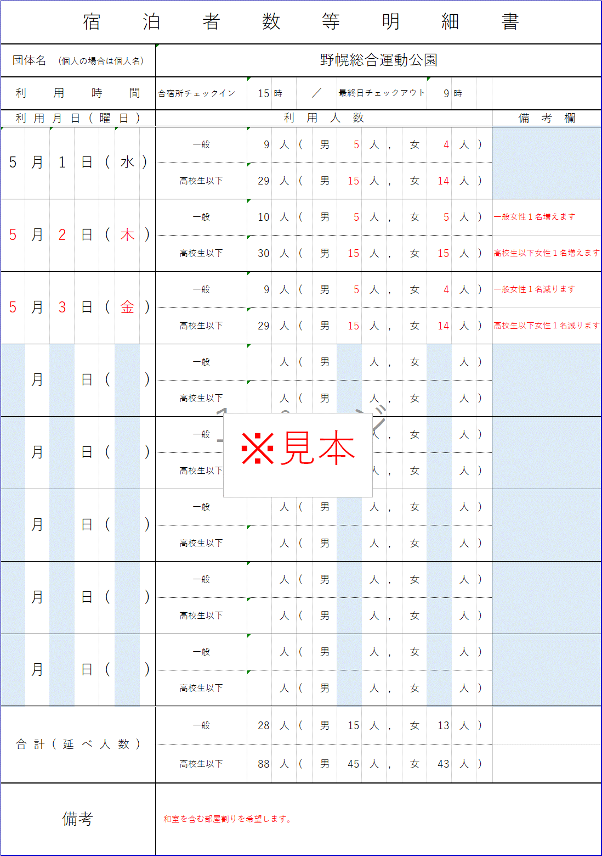
宿泊者数等明細書 |  |  |  |  |  |  |  |  |  |  |  |  |  |  |  | 青く塗りつぶされたセルを入力してください。
団体名 (個人の場合は個人名)
利用時間 |  |  |  |  | 合宿所チェックイン | 時 | ／ |  | 最終日チェックアウト |  |  |  | 時
利用月日(曜日) |  |  |  |  | 利 用 人 数 |  |  |  |  |  |  |  |  |  | 備 考 欄
 | 月 | 日 | ( | ) | 一般 | 人 | ( | 男 |  | 人 | , | 女 | 人 | )
 |  |  |  |  | 高校生以下 | 人 | ( | 男 |  | 人 | , | 女 | 人 | )
 | 月 | 日 | ( | ) | 一般 | 人 | ( | 男 |  | 人 | , | 女 | 人 | )
 |  |  |  |  | 高校生以下 | 人 | ( | 男 |  | 人 | , | 女 | 人 | )
 | 月 | 日 | ( | ) | 一般 | 人 | ( | 男 |  | 人 | , | 女 | 人 | )
 |  |  |  |  | 高校生以下 | 人 | ( | 男 |  | 人 | , | 女 | 人 | )
 | 月 | 日 | ( | ) | 一般 | 人 | ( | 男 |  | 人 | , | 女 | 人 | )
 |  |  |  |  | 高校生以下 | 人 | ( | 男 |  | 人 | , | 女 | 人 | )
 | 月 | 日 | ( | ) | 一般 | 人 | ( | 男 |  | 人 | , | 女 | 人 | )
 |  |  |  |  | 高校生以下 | 人 | ( | 男 |  | 人 | , | 女 | 人 | )
 | 月 | 日 | ( | ) | 一般 | 人 | ( | 男 |  | 人 | , | 女 | 人 | )
 |  |  |  |  | 高校生以下 | 人 | ( | 男 |  | 人 | , | 女 | 人 | )
 | 月 | 日 | ( | ) | 一般 | 人 | ( | 男 |  | 人 | , | 女 | 人 | )
 |  |  |  |  | 高校生以下 | 人 | ( | 男 |  | 人 | , | 女 | 人 | )
 | 月 | 日 | ( | ) | 一般 | 人 | ( | 男 |  | 人 | , | 女 | 人 | )
 |  |  |  |  | 高校生以下 | 人 | ( | 男 |  | 人 | , | 女 | 人 | )
合計(延べ人数) |  |  |  |  | 一般 | 人 | ( | 男 |  | 人 | , | 女 | 人 | )
 |  |  |  |  | 高校生以下 | 人 | ( | 男 |  | 人 | , | 女 | 人 | )
備考

